关系图
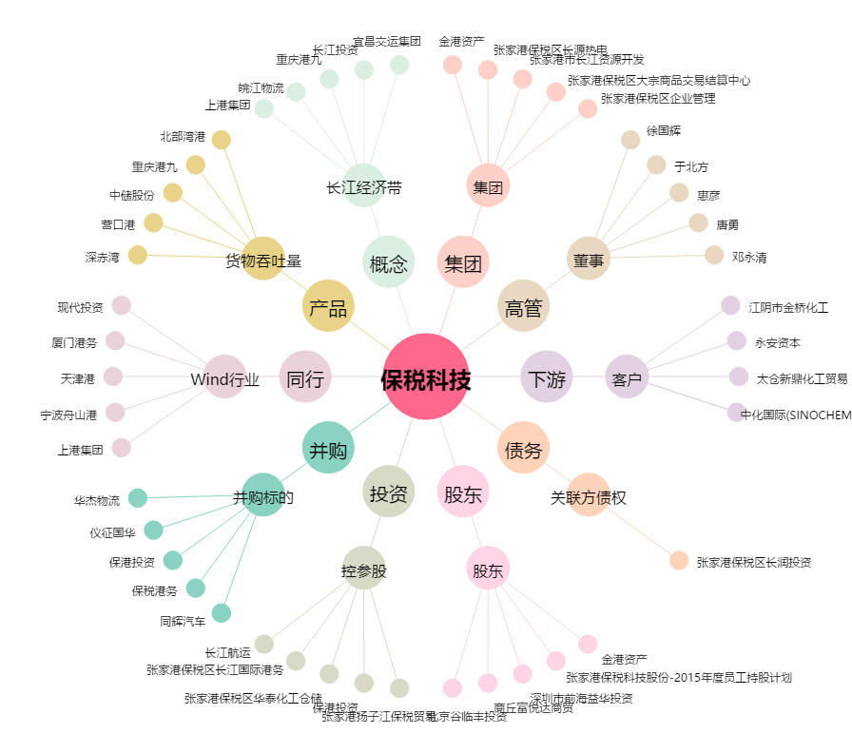
保税科技[600794.SH] - 关系概览图

